Giao diện thiết kế
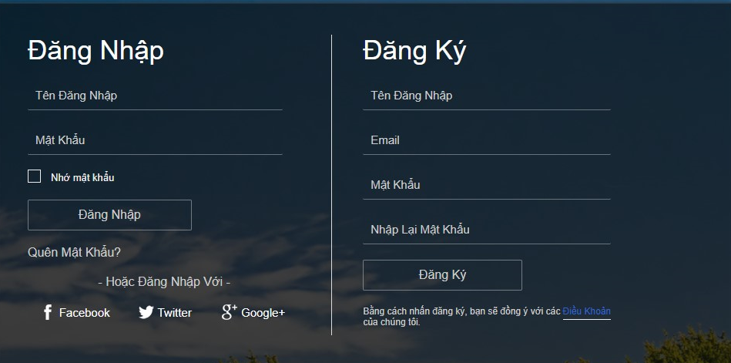

Hình ảnh thiết kế

